Feuil1
2003
1989
1980
1997
1997
1896
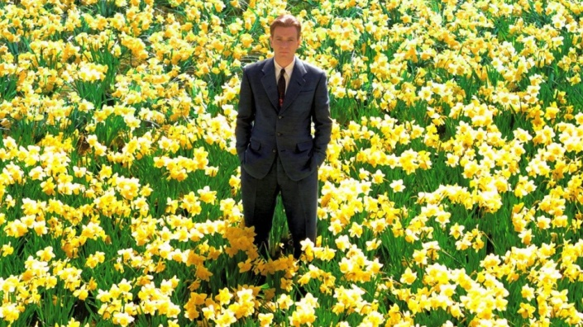 | 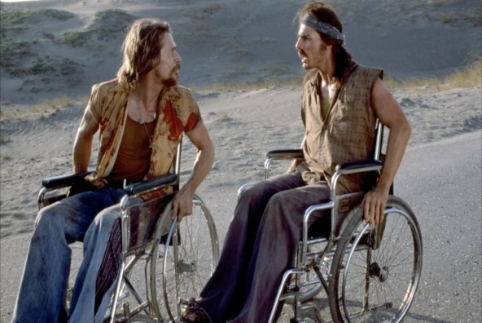 | 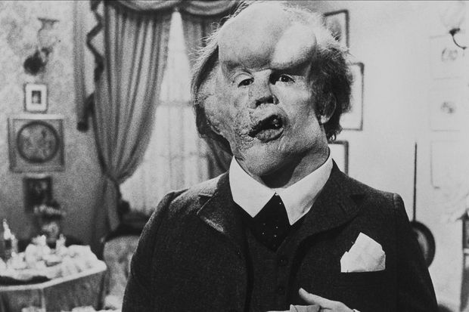
Big Fish | Né un 4 juillet | Elephant Man
 |  | 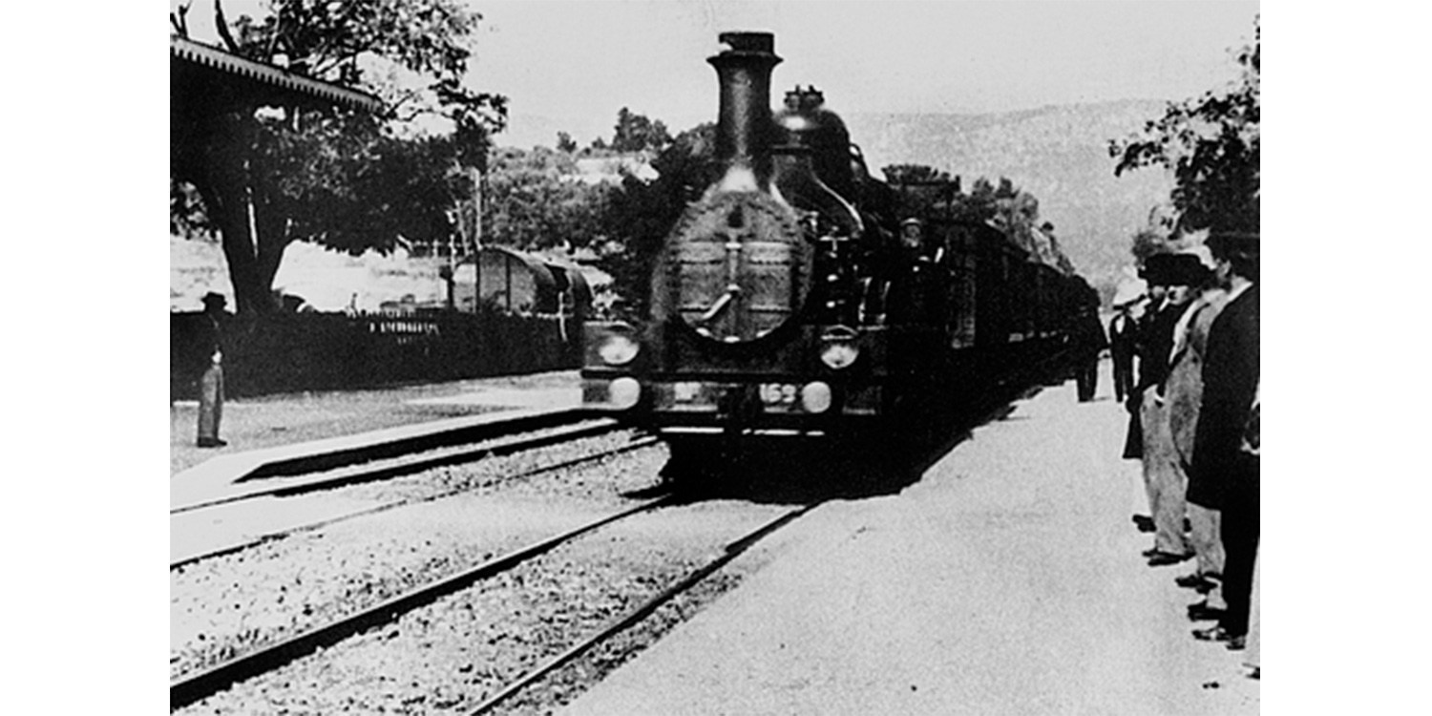
Good Will Hunting | Bienvenu à Gattaca | L'Arrivée d'un train en gare de La Ciotat
1995
1967
2000
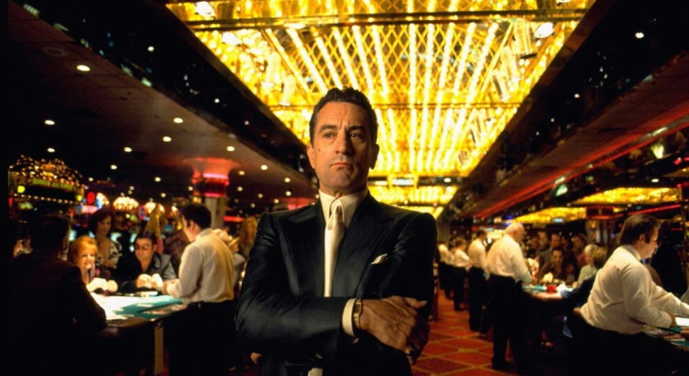 | 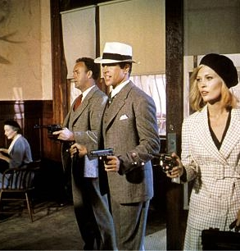
Casino | Bonnie & Clyde | Memento
1957
2016
2013
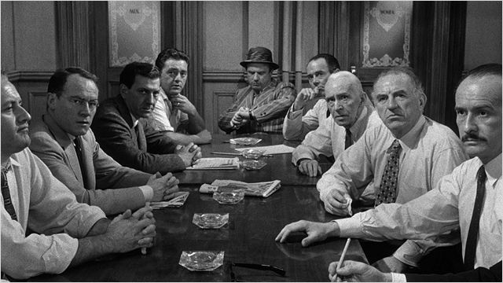 |  | 
Douze hommes en colère | Your Name | Her
2003
2001
1940
 | 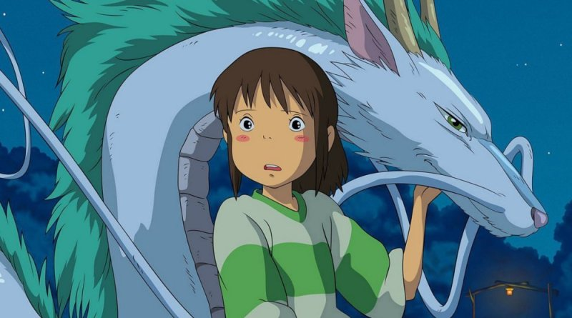 | 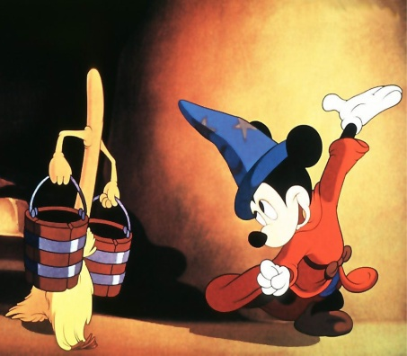
Kill Bill | Le Voyage de Chihiro | Fantasia

